상품제안서
PU레더 마스크 스트랩(슬림마스크스트랩) | 상품코드: S29975

 |  |  |  |  |  |  | 02-713-8555 | www.synergygift.co.kr
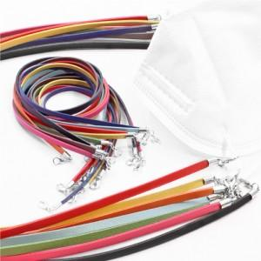

【상세/제작정보】

【인쇄/포장옵션】 | 불박 / OPP(비닐)

【공급단가】 | 수량 | 1,000~ | 2,000~ | 3,000~ | 5,000~ | 10,000~
*VAT별도 | 단가 | 1,340원 | 1,290원 | 1,240원 | 1,200원 | 1,150원

【상품 URL】 | https://www.synergygift.co.kr:443/src/goods_detail.php?gdno=29975

